Esfuerzo de muestreo (2)
 | ESTACION | 2021
 |  |  |  |  |  |  |  |  |  | Colocacion |  | Retiro |  |  | DESCOMPOSICION |  |  | horas |  |  | dias
 | ID cámara | Sitio | utm_y | utm_x | Setup_date | Retrieval_date | Problem1_from | Problem1_to | Estacion | Dia | Hora de primer registro | Dia | Hora de ultimo registro | tiempo en funcionamiento | horas | minutos | segundos | min a hs | seg a hs | total horas | hs a dia
1 | Cámara 1 | Arenal chico | 6217007 | 384180 | 2021-08-18 | 2022-05-16 |  |  | E21 |  | 11:26:00 |  | 9:31:00 |  | 6501 | 0 | 0 | 0.00 | 0.000 | 6501.000 | 270.88
2 | Cámara 2 | Tanque combustible | 6216622 | 384283 | 2021-08-18 | 2021-12-23 |  |  | E13 |  | 17:43:00 |  | 15:25:00 |  | 30333 | 0 | 0 | 0.00 | 0.000 | 30333.000 | 1263.88
3 | Cámara 3 | Parque pre entrada avion caido | 6217568 | 384846 | 2021-08-18 | 2021-09-14 |  |  | E27 |  | 12:24:00 |  | 16:40:00 |  | 629 | 0 | 0 | 0.00 | 0.000 | 629.000 | 26.21
4 | Cámara 4 | Basural | 6216083 | 384746 | 2021-08-18 | 2022-05-16 |  |  | E06 |  | 15:25:00 |  | 11:20:00 |  | 6483 | 0 | 0 | 0.00 | 0.000 | 6483.000 | 270.13
5 | Cámara 5 | Intangible sur | 6216487 | 385286 | 2021-08-18 | 2021-09-14 |  |  | E04 |  | 9:53:00 |  | 8:58:00 |  | 643 | 0 | 0 | 0.00 | 0.000 | 643.000 | 26.79
6 | Cámara 6 | Basural viejo.costa |  |  | 2021-08-18 | 2022-01-20 | 2021-10-05 | 2021-11-03 | E16 |  | 10:59:00 |  | 14:37:00 |  | 3002 | 0 | 0 | 0.00 | 0.000 | 3002.000 | 125.08
7 | Cámara 7 | Polvorín baterias | 6216150 | 384938 | 2021-08-18 | 2021-09-14 |  |  | E02 |  | 9:03:00 |  | 8:23:00 |  | 641 | 0 | 0 | 0.00 | 0.000 | 641.000 | 26.71
 | Cámara 8 | Basural viejo sendero | 6216853 | 384271 | 2021-08-18 | 2021-09-14 |  |  |  |  |  |  |  |  |  |  |  | 0.00 | 0.000 | 0.000 | 0.00
8 | Cámara 9 (Glo) | Sendero Punta La Gata | 6217647 | 384510 | 2021-08-27 | 2022-05-16 |  |  | E25 |  | 15:47:00 |  | 10:58:00 |  | 6267 | 0 | 0 | 0.00 | 0.000 | 6267.000 | 261.13
9 | Cam 5 bis (Cam10) | Arenal grande | 6217168 | 384786 | 2021-12-23 | 2022-05-16 |  |  | E19 |  | 10:48:00 |  | 10:09:00 |  | 3453 | 0 | 0 | 0.00 | 0.000 | 3453.000 | 143.88
 | Cam 2 bis (Cam 11) | Muelle |  |  | 2020-11-16 | 2020-11-28 |  |  | E09 |  | 13:29:00 |  | 6:17:00 | 284 horas |  |  |  | 0.00 | 0.000 | 0.000 | 0.00
10 |  | Usina | 6216680 | 384632 | 2021-10-05 | 2022-05-16 | 2021-11-28 | 2021-12-08 | E11 | 2022-04-24 | 17:20:00 | 2022-05-13 | 18:19:00 |  | 5100 | 0 | 0 | 0.00 | 0.000 | 5100.000 | 212.50
 |  |  |  |  |  |  |  |  |  |  |  |  |  |  |  |  |  |  |  |  |  | Promedio dias | 219.52

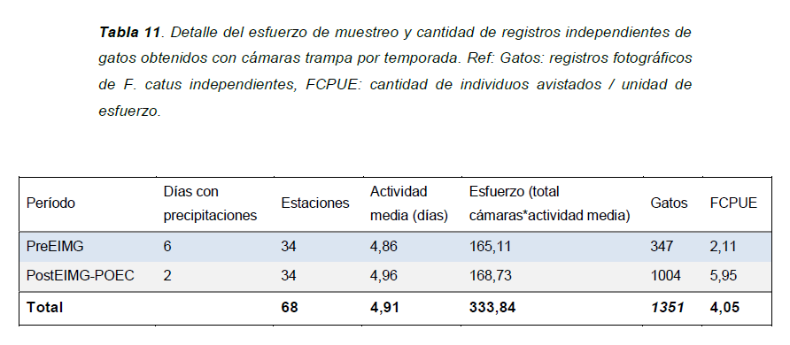
 | Esfuerzo de muestreo: cámaras trampa activas X total de horas trampa activas |  |  |  |  |  |  |  |  |  |  | inicio | fin |  |  |  |  |  |  |  |  | Promedio horas | 5268.364
 |  |  |  |  |  |  |  |  |  |  | periodo | 2021-11-28 | 2021-12-08
 |  |  |  |  |  |  |  |  |  |  | dias | 10 |  | 23:59:59
 |  |  |  |  |  |  |  |  |  |  | horas | 240
 |  |  |  |  |  |  |  |  |  |  | horas-dif | 228 |  | Problem hours
 |  |  |  |  |  |  |  |  |  |  |  |  |  | 5340
 |  |  |  |  |  |  |  |  |  |  | dia 1 | 6:39:59 |  | 5100
 |  |  |  |  |  |  |  |  |  |  | fin 1 | 5:40:59
 |  |  |  |  |  |  |  |  |  |  | dif | 12:20:58

 |  |  |  |  |  |  |  |  |  |  | Estaciones | Actividad media (dias) | Esfuerzo (total cam*actividad media) | Gatos | FCPUE
 |  |  |  |  |  |  |  |  |  |  | 10 | 219.52 | 2195.2 | 145 | 0.066

 |  |  |  |  |  |  |  |  |  |  |  | Actividad media (horas)
 |  |  |  |  |  |  |  |  |  |  |  | 5268.3636364

